Hoja1
ITEM | ACUERDOS | DESCRIPCIÓN | EVIDENCIA | COMENTARIO
1 | Resultado esperado en PPS e IPS | Se acordó que es necesario colocar un resultado esperado que represente el objetivo del caso de prueba | 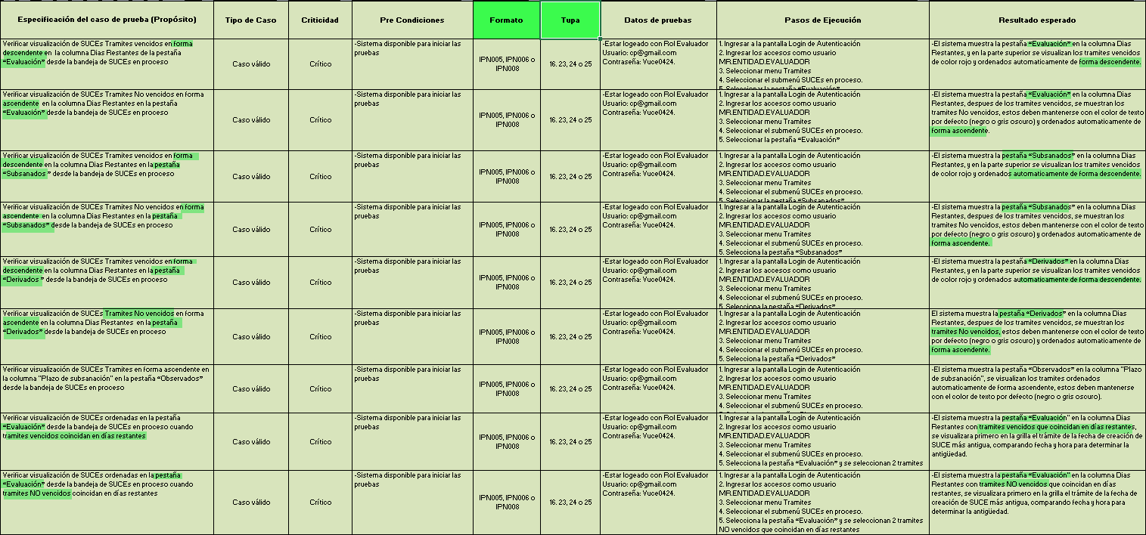 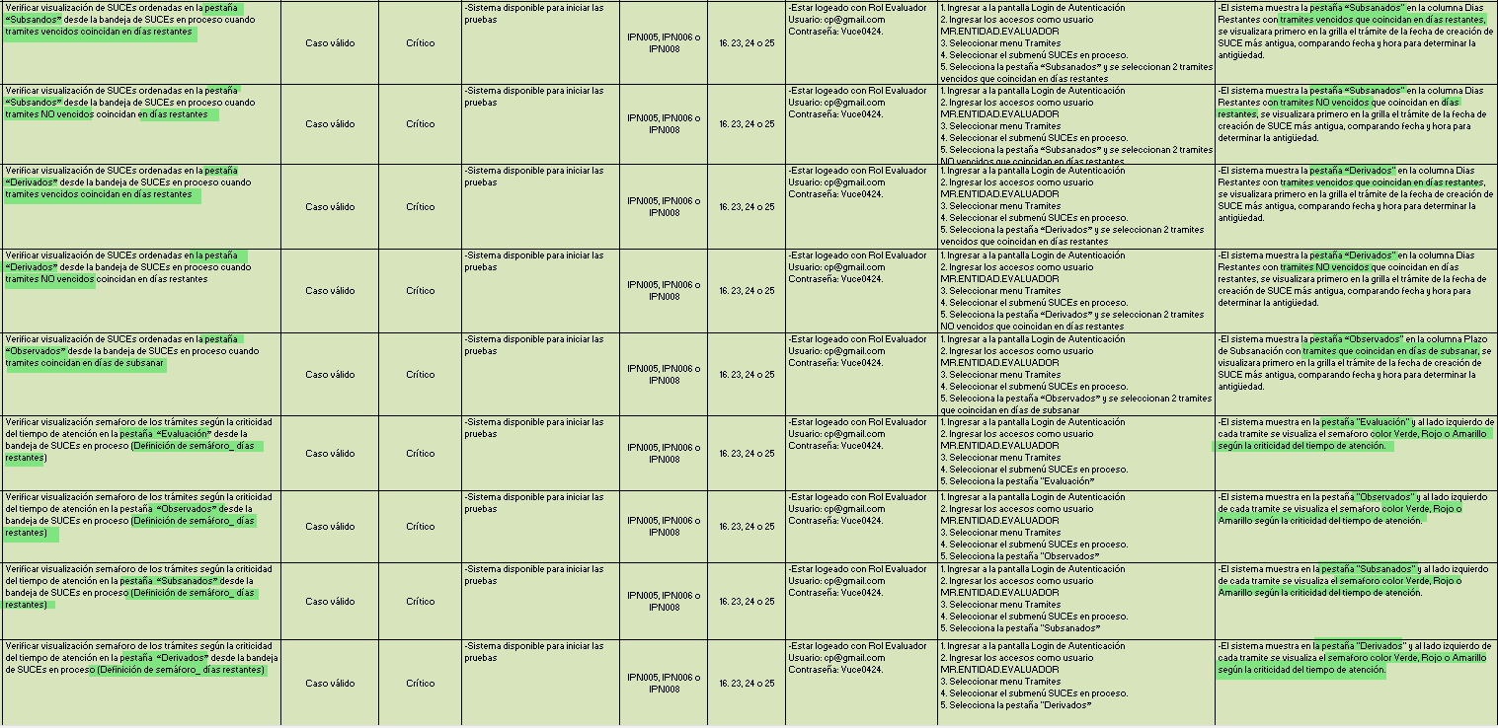 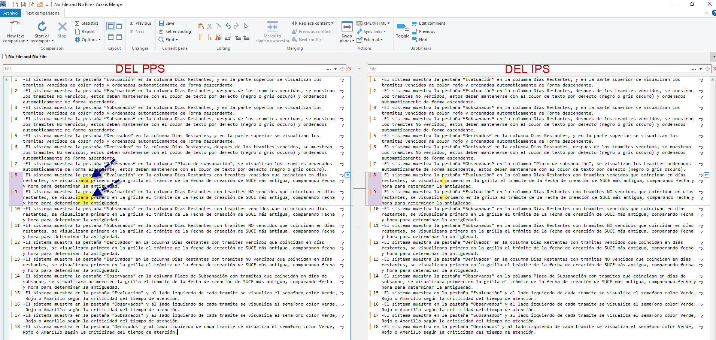 | Se validó en el Objetivo de la Prueba del PPS Vs los Resultados esperados, se confirma que sí esta alineados de manera EXITOSA Se validó en los Resultados Esperados del PPS vs los Resultados Esperados del IPS, se halló una LEVE DIFERENCIA para los casos 8 y 9 . Por todos los casos se ven alineados al pie de la letra de manera EXITOSA
2 | Correspondencia entre PPS e IPS | Se debe asegurar que el contenido del IPS corresponda exactamente con lo indicado en el PPS, incluyendo el nombre del caso, pasos y resultados esperados, Cantidades y resúmenes | 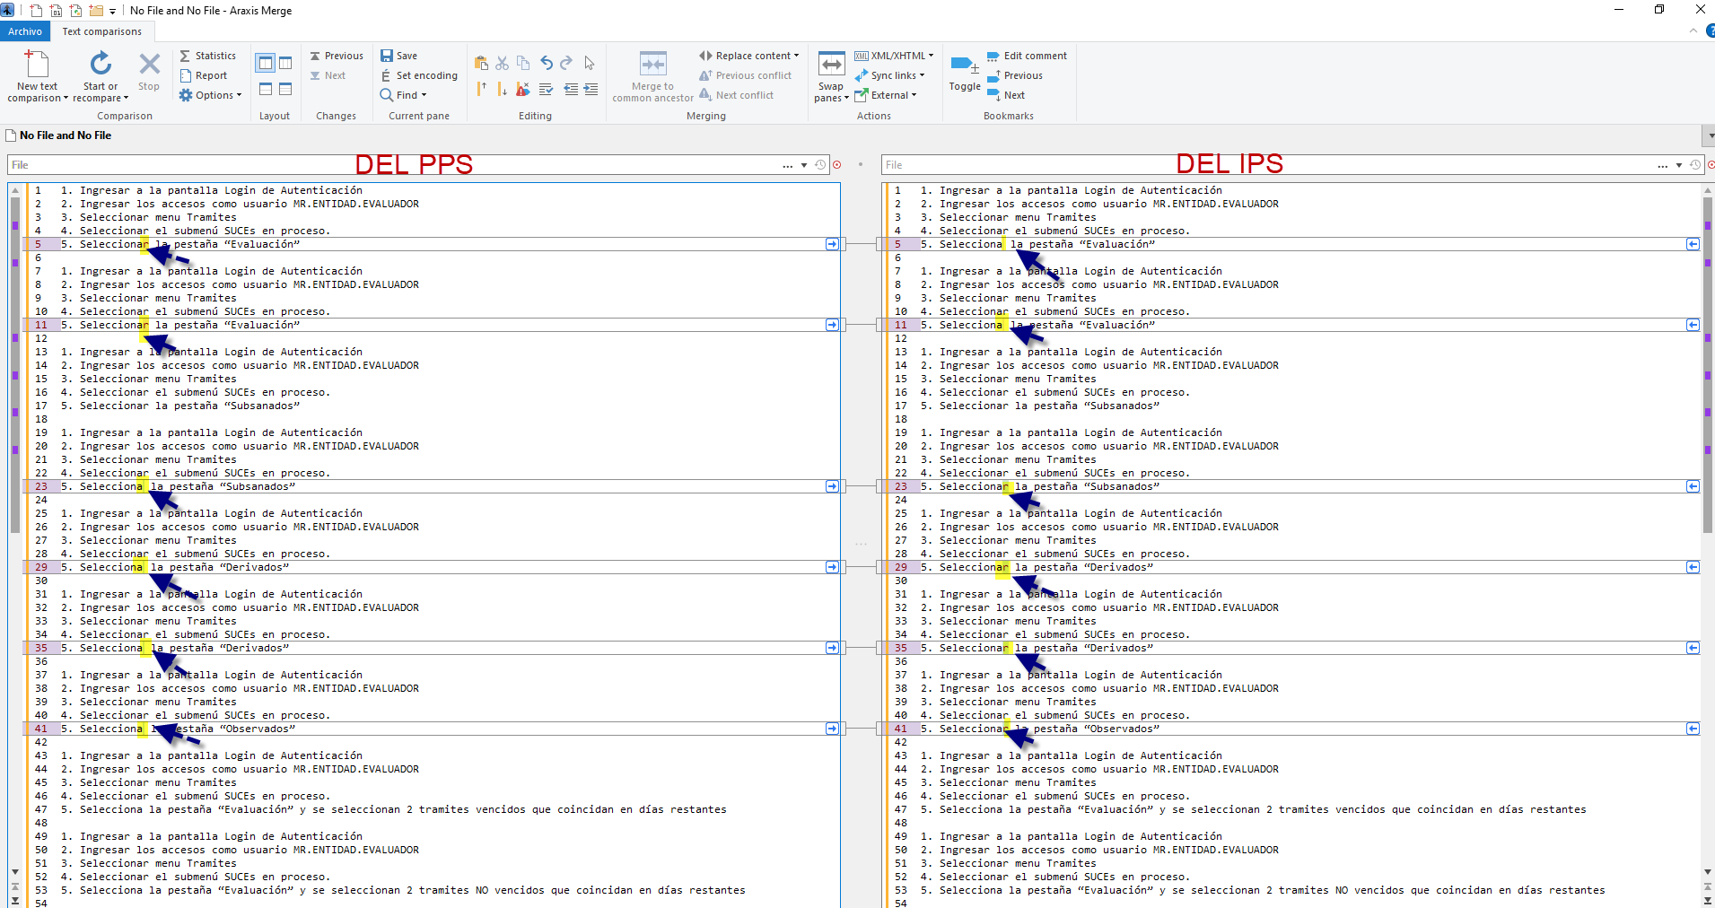 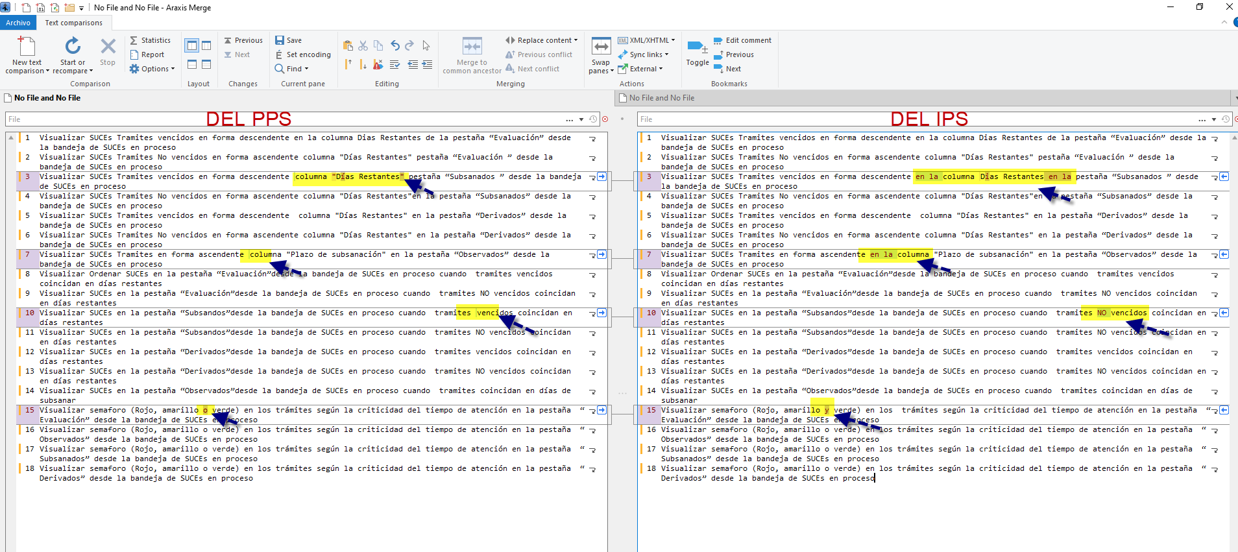 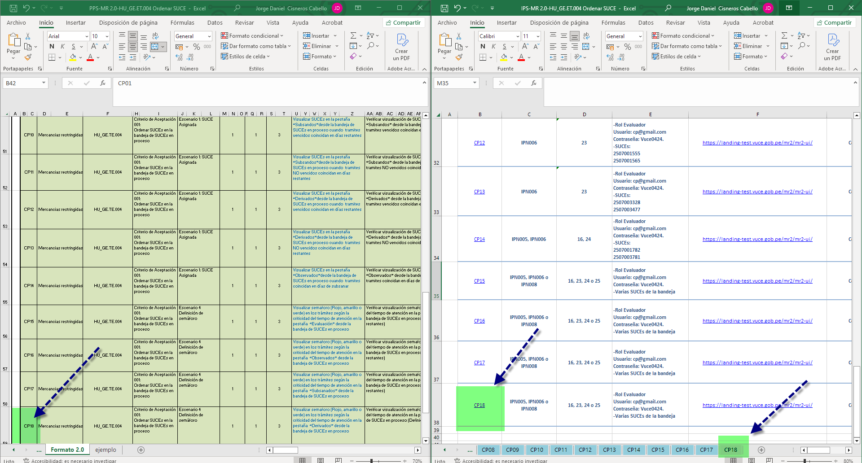 | Se validó todos los Pasos del PPS vs los Pasos del IPS, se halló una LEVE DIFERENCIA para los casos 1,2,4,5,6,7 . Por todos los pasos se ven alineados al pie de la letra de manera EXITOSA Se validó todos los nombres de casos del PPS vs los Nombres del IPS, se halló una LEVE DIFERENCIA para los casos 1,2,4,5,6,7 . Por todos los pasos se ven alineados al pie de la letra de manera EXITOSA Se validó las cantidades de casos PPS vs las cantidades del IPS, se valido que corresponden las cantidades de manera EXITOSA
 |  | Llenar los estados de los índices en esos documentos PPS e IPS (Si en el PPS dice conforme en el IPS también ) | 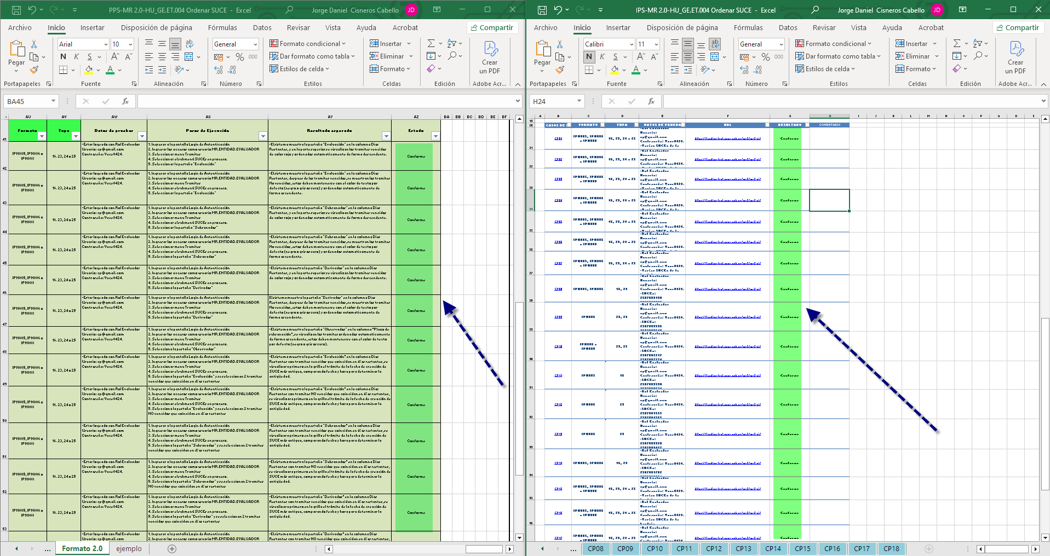 | Se validó los estados de casos PPS vs los estados del IPS, se valido que est+an homologadas de manera EXITOSA
3 | Estilo de redacción | Se sugiere que los Nombres y el Propósito de los casos de pruebas estén redactados con verbos infinitivos. (ej. "Ingresar", "Verificar"). | 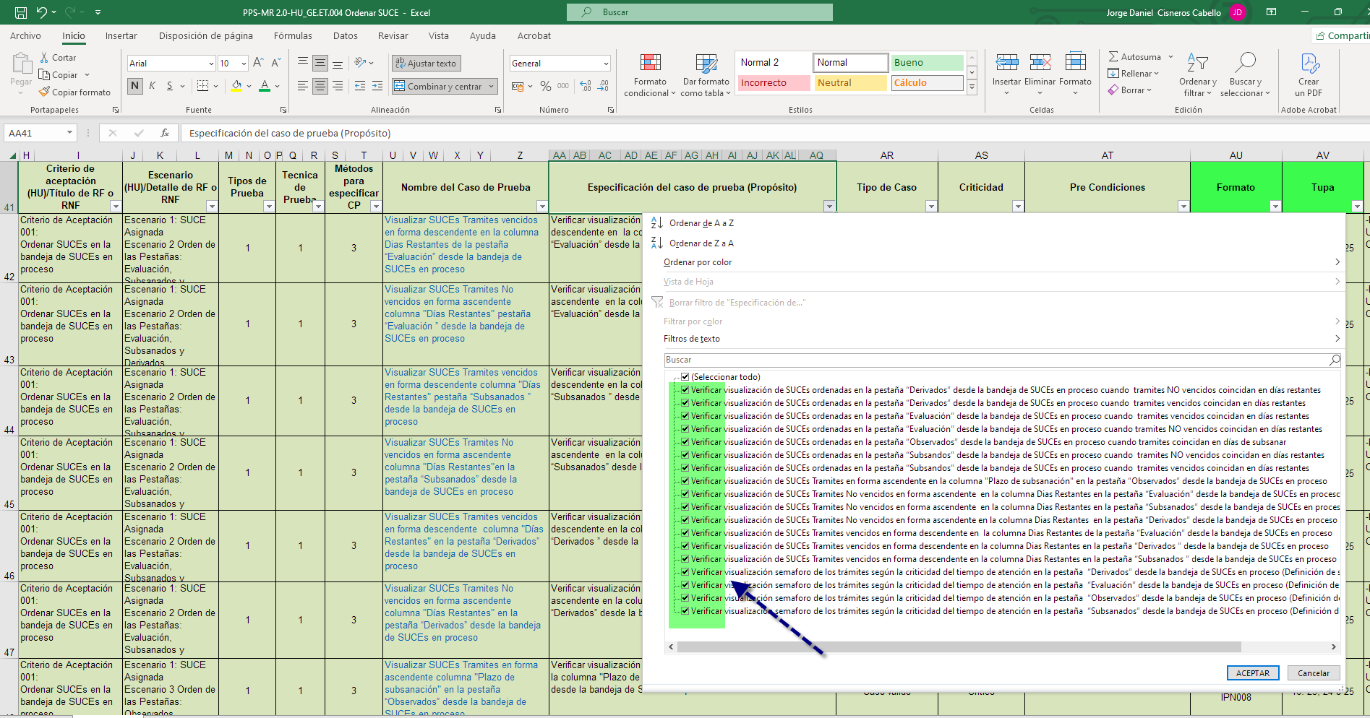 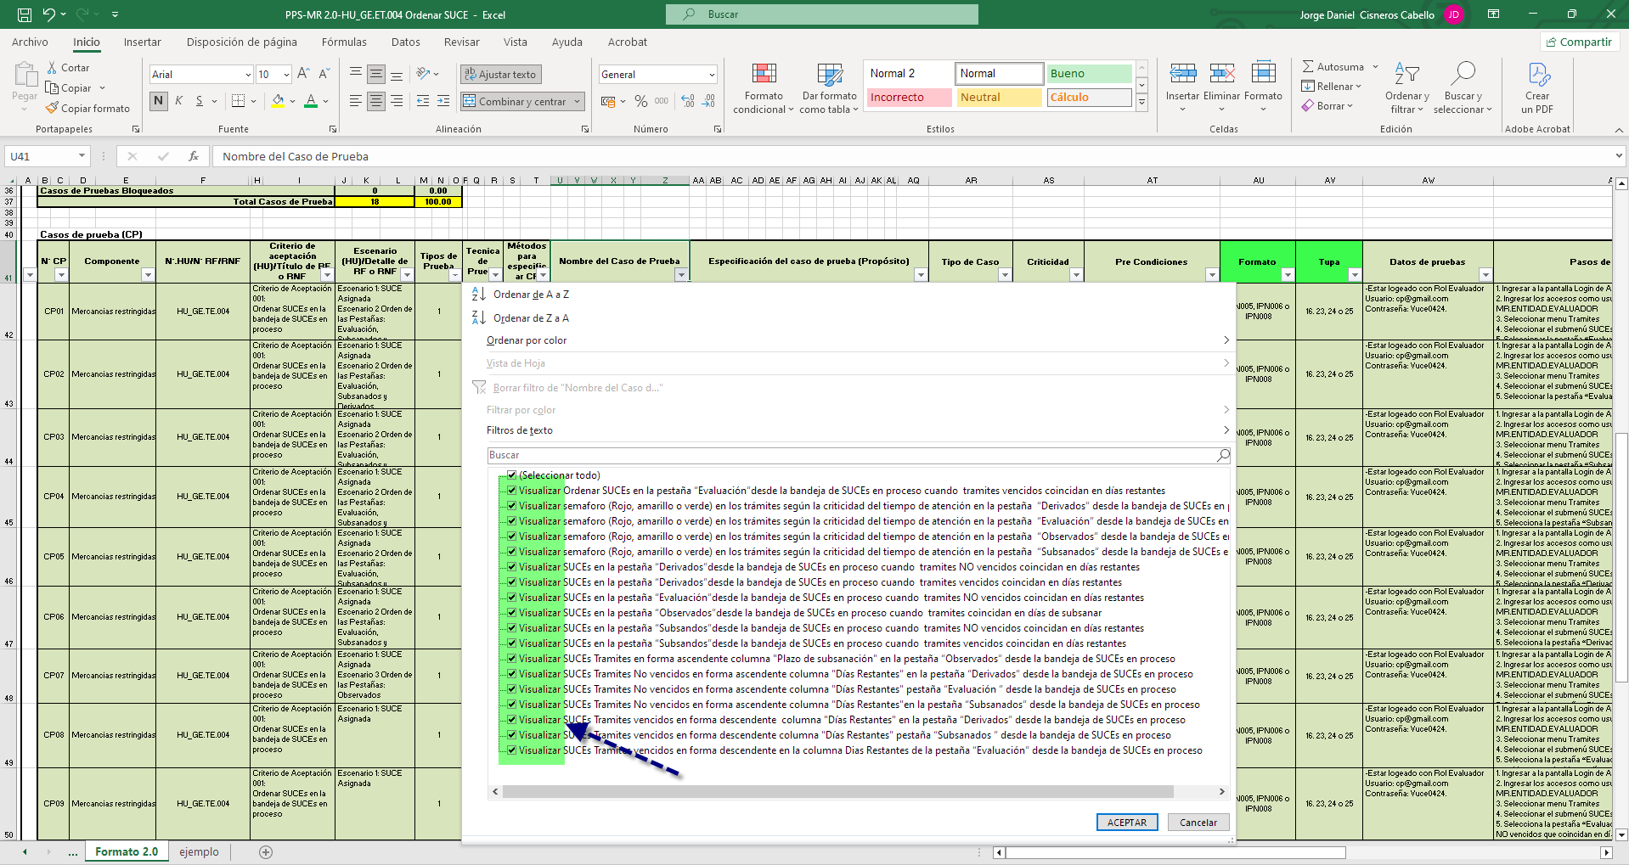 | Se validó los nombres de los casos de prueba están redactados con verbos infinitivos de manera EXITOSA Se validó los propositos de los casos de prueba están redactados con verbos infinitivos de manera EXITOSA
 |  | Se sugiere que los pasos de ejecución estén redactados como acciones (ej. "Se Ingresa", " Se Verifica"). | 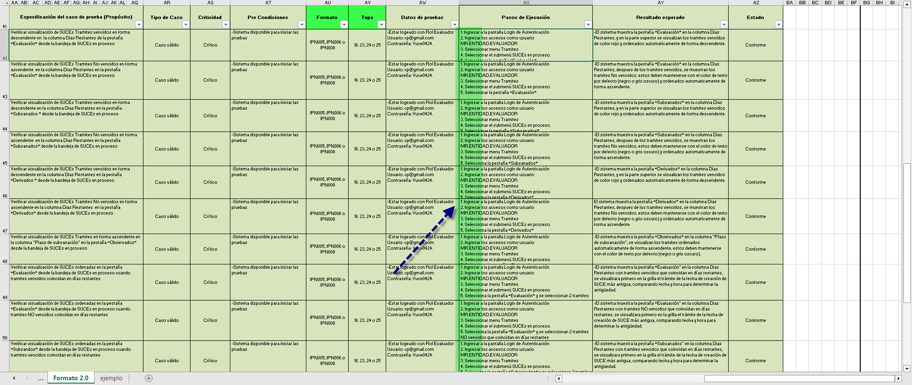 | Se validó los pasos son redactados como aciones / evento que aplica sobre el sistema de manera EXITOSA
 |  | El resultado esperado debe comenzar con la palabra "que" (ej. “El sistema muestra…”, “Se muestra que el sistema…”). | 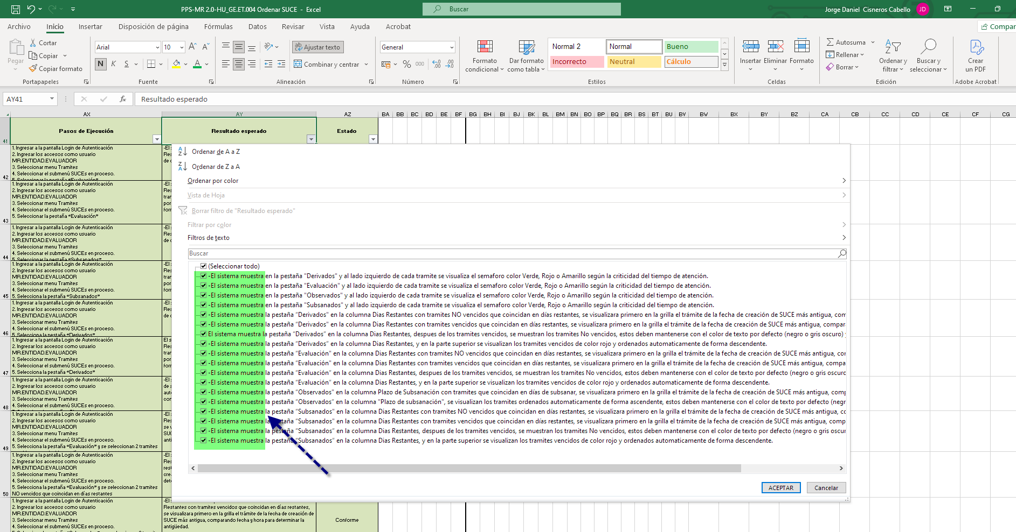 | Se validó los resultados esperados como respuesta del sistema en base al evento, como efecto, resultado, reacción del sistema de manera EXITOSA
4 | Uso de evidencias en IPS | Se puede condensar múltiples pasos en una sola imagen si es posible, siempre y cuando se evidencie adecuadamente el flujo completo | 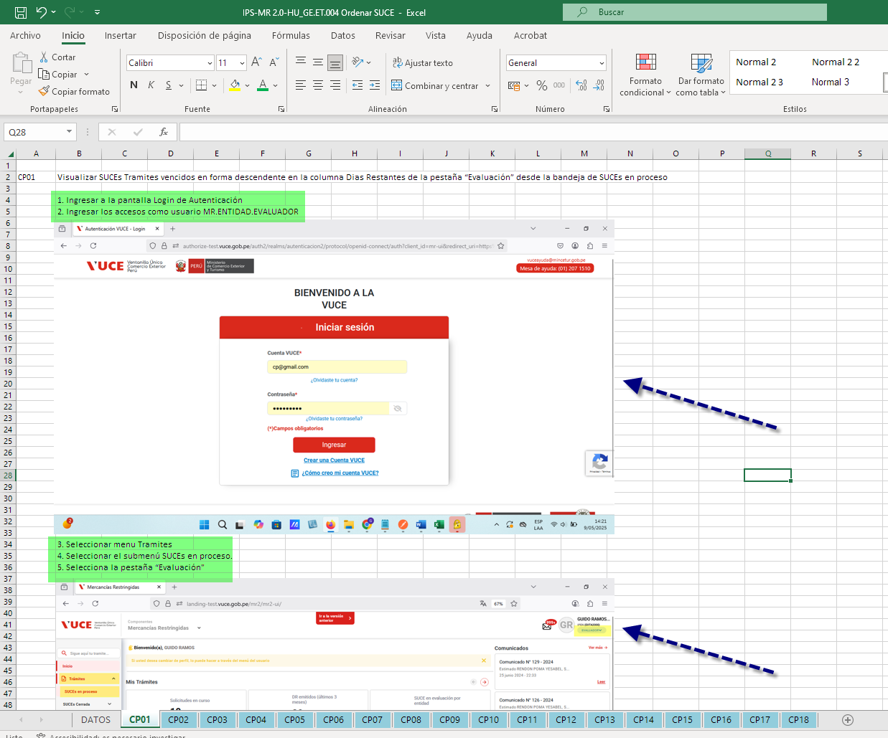 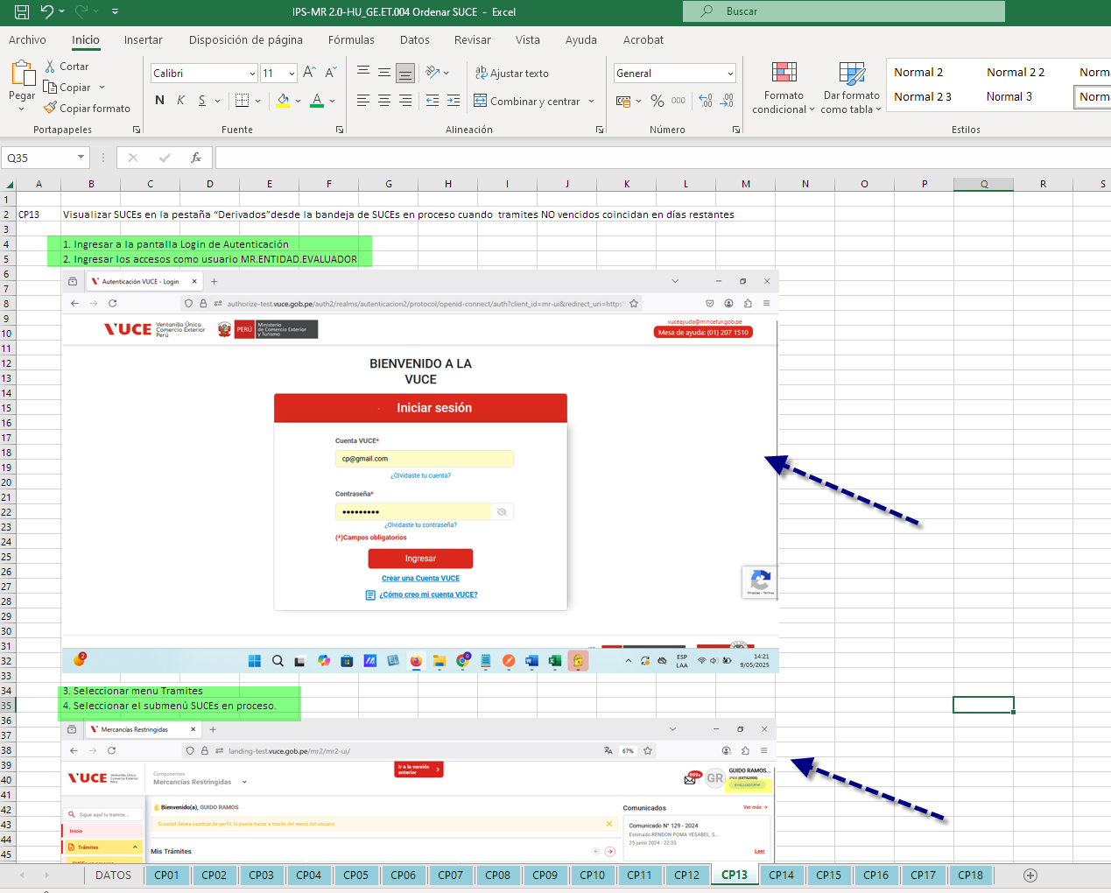 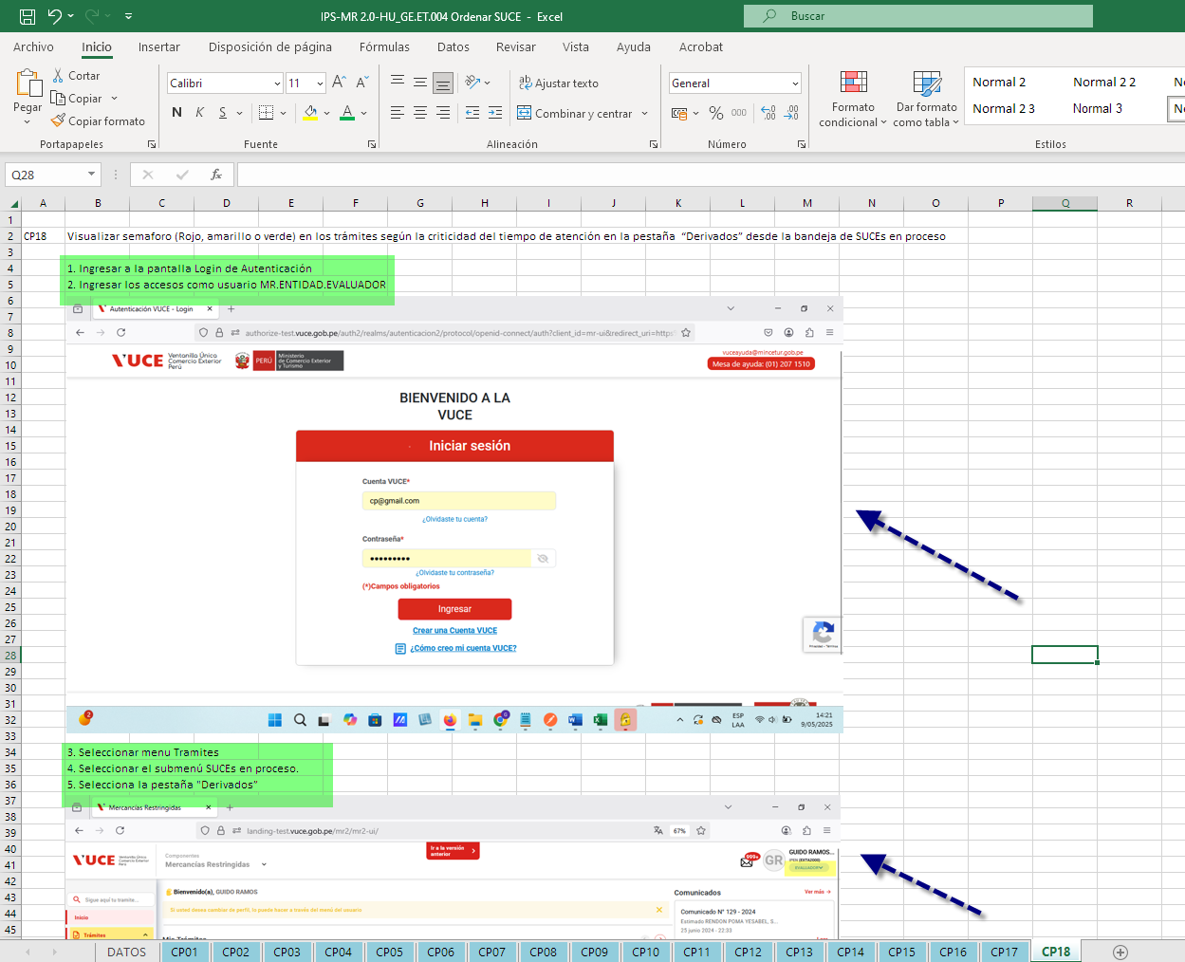 | Se validó en el IPS que las evidencias de ser necesarios son condensados con más de 1 paso en una sola imagen, se adjunta un grupo de muestra como evidencia, confirmando que la agrupación ha sido aplicada de manera EXITOSA
 |  | No evidenciar paso a paso innecesariamente, a fin de optimizar la documentación sin perder claridad de las acciones para llegar al resultado esperado |  | Se validó en el IPS que las evidencias de ser necesarios son condensados con más de 1 paso en una sola imagen, se adjunta un grupo de muestra como evidencia, confirmando que la agrupación ha sido aplicada de manera EXITOSA
5 | Casos "No aplica" | Cuando un caso de prueba no aplica, debe marcarse tanto en el PPS como en el IPS, con una justificación clara (ej. cambio en la HU, eliminación de criterios) |  | No se halló casos de diferentes a "Conforme", por lo tanto esta obseración NO APLICA
 |  | Agregar en los comentarios de los índices una breve descripción del desistimiento del caso por no Aplica |  | No se halló casos de diferentes a "Conforme", por lo tanto esta observación NO APLICA
6 | Precondiciones y datos de prueba | Se acordó que las precondiciones deben especificarse claramente para que los pasos de ejecución no sean repetitivos (por ejemplo, "loguearse al sistema"). | 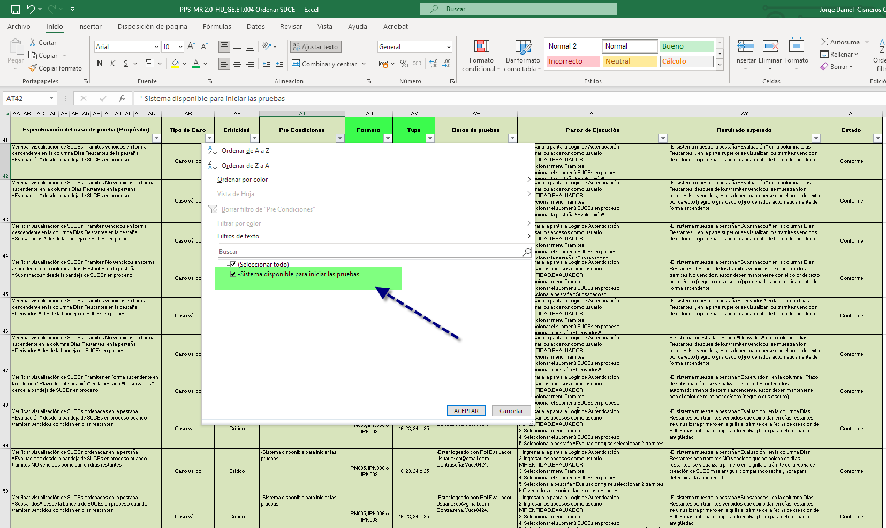 | Para esta revisión se está considerando "La disponibilidad del sistema" como pre-requisito, para el proceso de logeo, está mapeado dentro de los pasos, es decir no requiere ser mencionado en pre-condiciones, sin embargo al revisar los casos a un 2do nivel, se RECOMIENDA que debe incluir el registro a utilizar previamente debe ser creado (Solicitud TUPA previamente generada, que dicha solicitud debe estar pagada, solicitud con suce y expediente creado, Casos previos que se requieres para consumir la información.
 |  | Cuando un caso de prueba depende de otro se debe especificar en las precondiciones para no agregar en los pasos de ejecución lo mismo del caso que se depende |  | Para esta revisión se está considerando "La disponibilidad del sistema" como pre-requisito, no se muestra dependencia con otra HU o caso de prueba que tenga dependencia para ejecutar el caso de prueba actual, por lo tanto este item se considera como NO APLICA
7 | Responsabilidad del analista | El analista que ejecuta o cierra una HU es responsable de toda la HU, incluso de casos heredados | 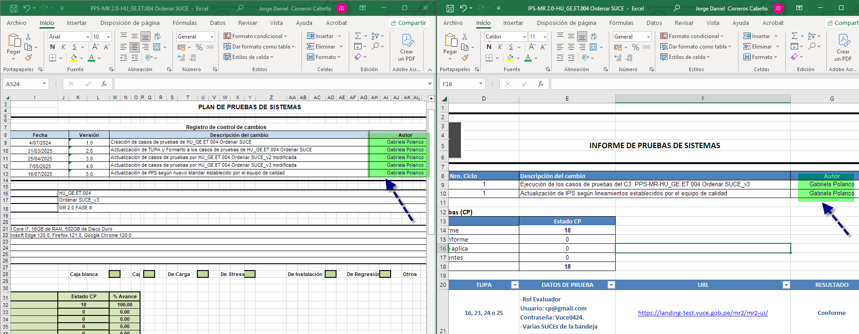 | Para esta revisión se valida que el propietado de la HU (QA), es la misma persona desde la concepción del analisis hasta la ejecución y cierre de la atención, por ende este item se cierra de manera EXITOSA
 |  | Se sugiere realizar pruebas de regresión completas cuando se heredan casos de prueba, ya que la conformidad de Calidad del producto lo da el Analista que cierra entregando el PPS e IPS | 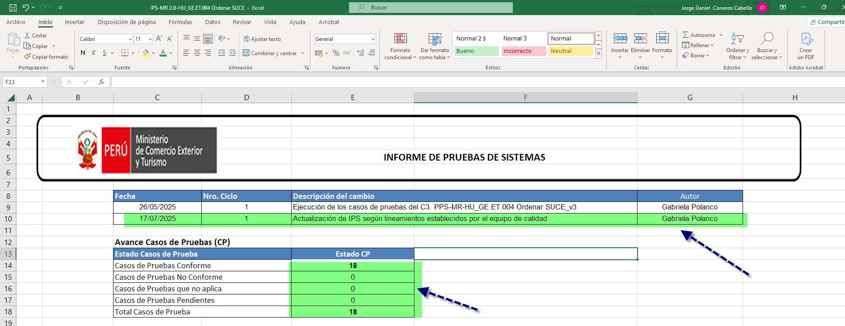 | De acuerdo a los historiales revisados, la ultima ejecución fue el dia 17/07 cerrando todos los casos cerrados, y no requerie una regresión, debido a está alineado a la ultima versión de HU y no presenta incidencias en estado Pendiente o Solucionado, por ende la regresión hasta la fecha de este reporte como NO APLICA
8 | Actualización ante cambios en la HU | Si una HU es modificada, debe actualizarse también el PPS e IPS para mantener la consistencia documental | 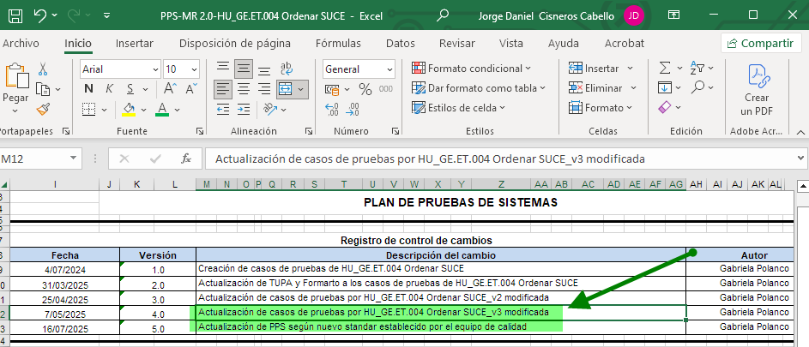 | Se validó en el IPS y PPS que las ejecuciones están alineadas al HU de version 3, tal como se muestra en el listado de versiones y en el repositorio de la HU donde se halla la ultima versión v3, cerrando este IP de manera EXITOSA
 |  | Esto aplica incluso si ya se cuenta con evidencias previas del sistema | 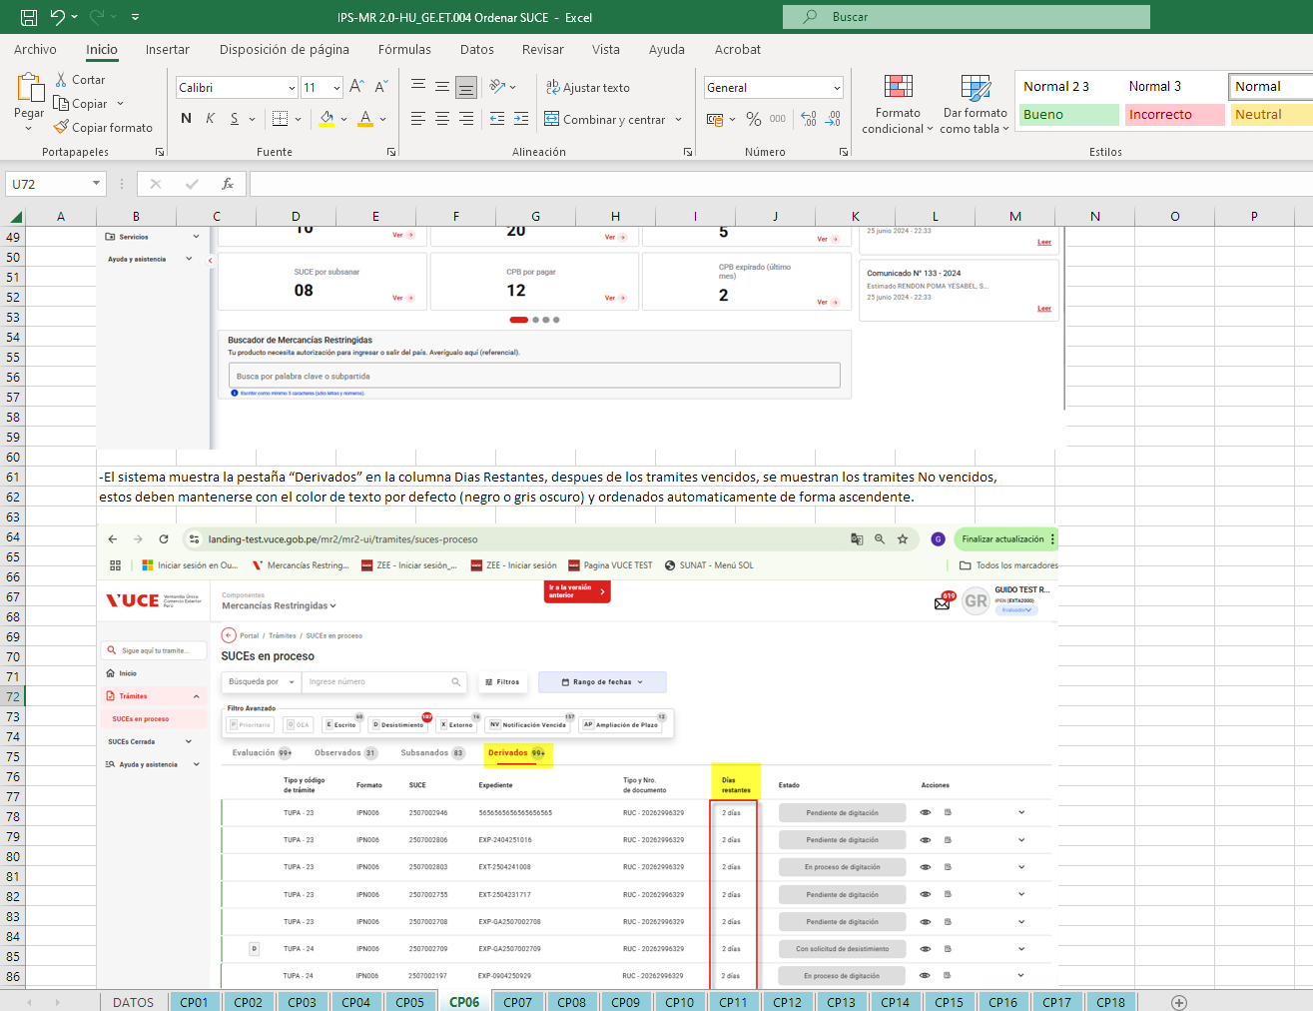 | Se validó en el IPS que las se dieron todas las ejecuciones en una HU actualizada de manera EXITOSA
9 | Estandarización propuesta del IPS | Se propuso un modelo de IPS que contenga: - Nombre del caso de prueba. - Pasos de ejecución (agrupados si es posible). - Resultado esperado al final, claramente redactado. - Evitar pantallas innecesarias. | 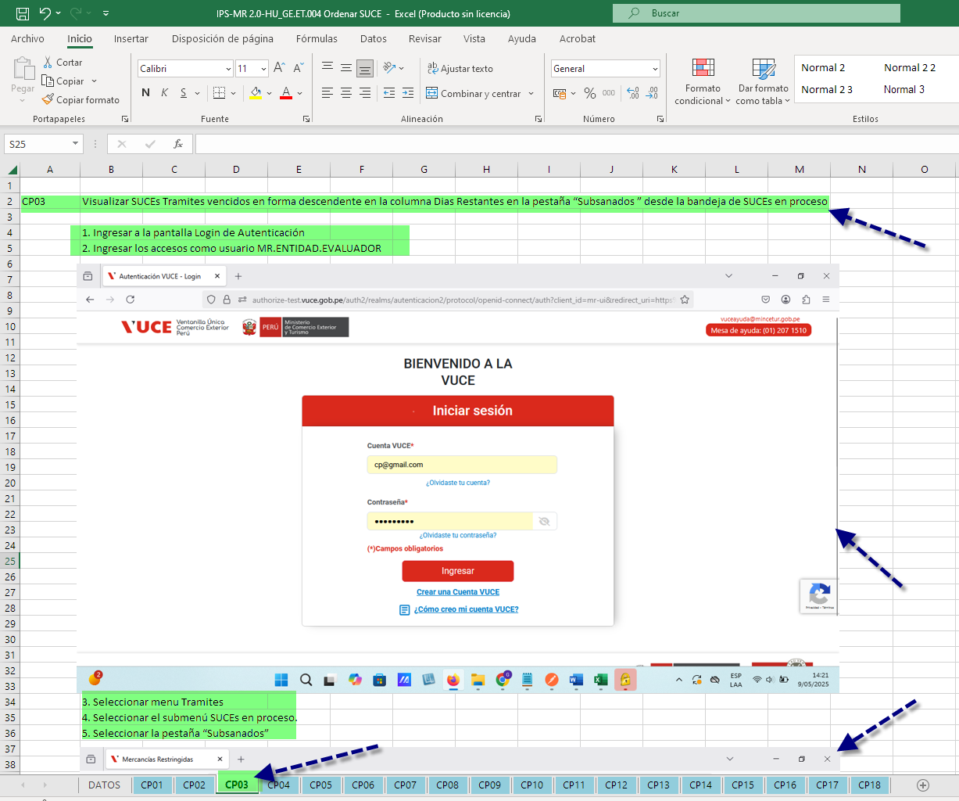 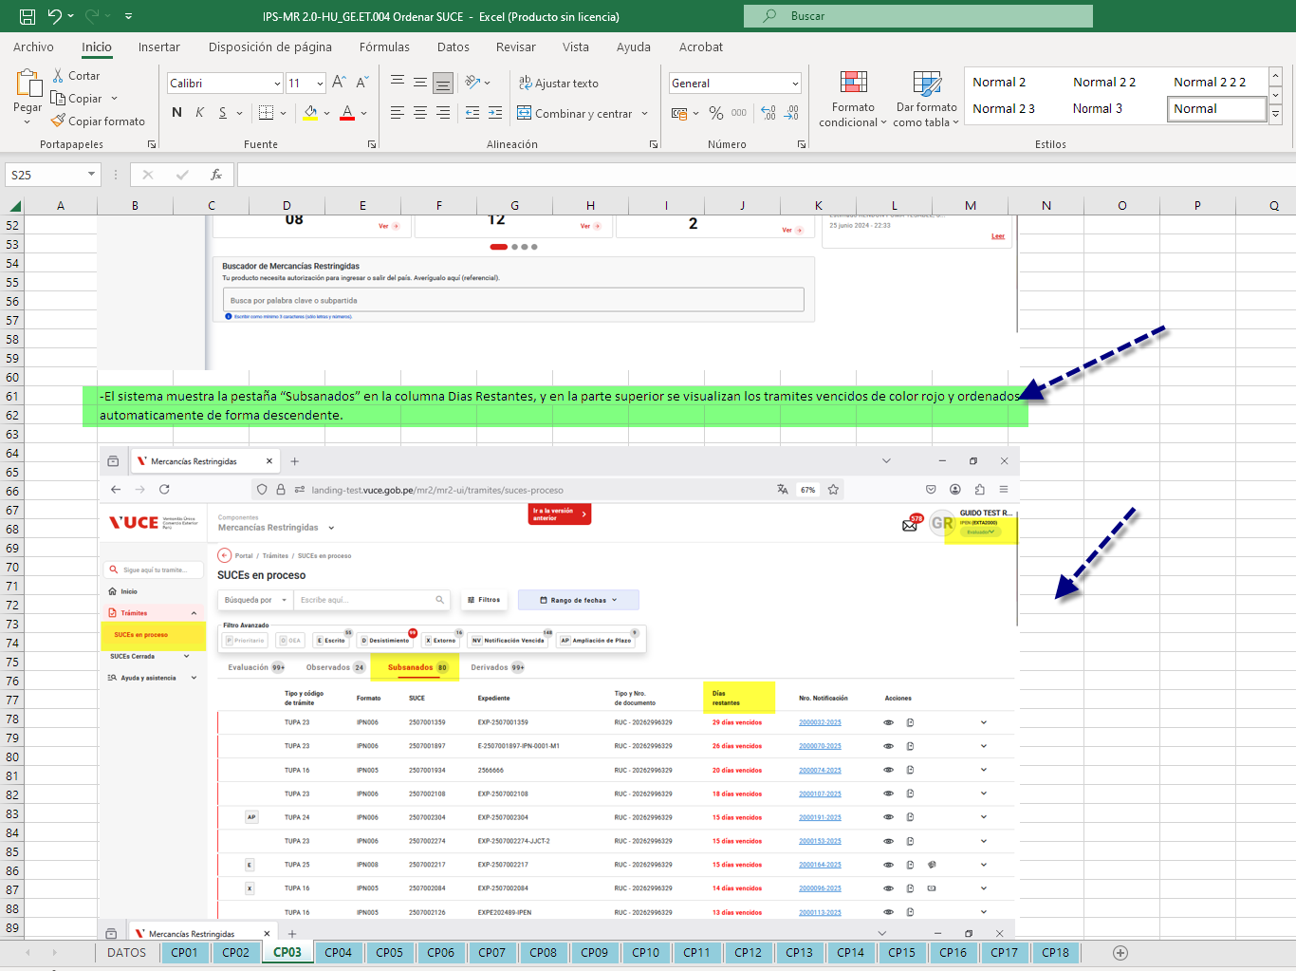 | Se validó en el IPS se confirma lo siguiente: -Nombres de Caso de prueba presente EXITOSA -Pasos de ejecución agrupados (de ser posible) EXITOSA -Resultado esperado redactadado EXITOSA -Pantallas incensarios (relacionado al punto 2) EXITOSA
10 | Estandarización de correo de Conformidad de Pruebas de cierre de HU (Fin de la regresión y entrega de documentos PPS e IPS culminados con casos cerrados) | Solo se envía el correo con el cierre de todos los casos (Casos conformes + no aplica(desestimados) | 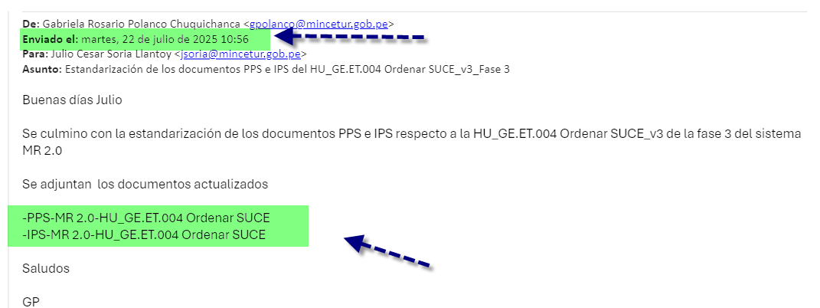 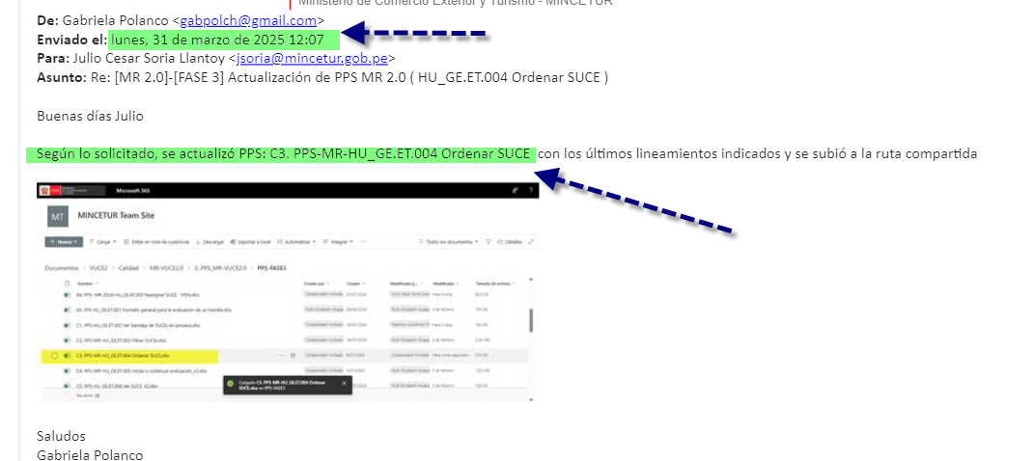 | Se identificó el correo de entrega de los artefactos PPS e IPS (en sus distintas iteraciones), por parte de la persona encargada de la atención de la HU, tanto en ejecución y estandarización de manera EXITOSA

